Table 1
INFORME ESTADISTICO Y DE GESTION OFICINA DE ACCESO A LA INFORMACION Y TRANSPARENCIA INAPA TERCER TRIMESTRE 2023
Solicitudes de información recibidas vía la plataforma única de solicitud de acceso a la información pública SAIP
JULIO |  |  | AGOSTO |  | SEPTIEMBRE | TOTAL
18 |  |  | 17 |  | 1 | 36
Solicitudes de informacion via SAIP
12
11.5 |  |  |  |  |  |  | JULIO | 18
11 |  |  |  |  |  |  | AGOSTO | 17
10.5 |  |  |  |  |  |  | SEPTIEMBRE | 1
10
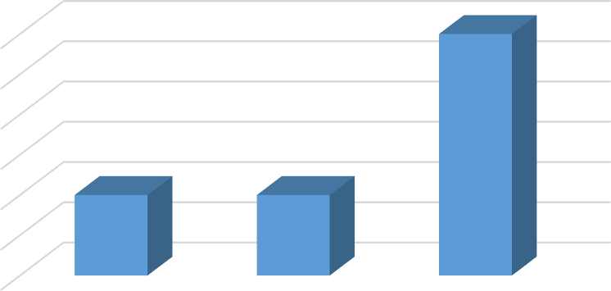
9.5
9 | JULIO | AGOSTO |  | SEPTIEMBRE
Solicitudes de información recibidas vía correo electrónico
JULIO |  |  | AGOSTO |  | SEPTIEMBRE | TOTAL
0 |  |  | 0 |  | 0 | 0
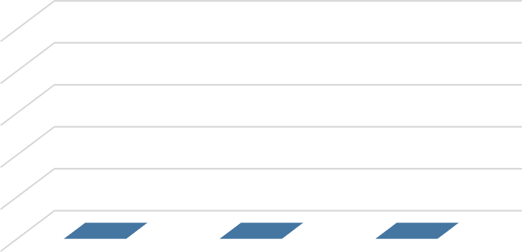
Solicitudes recibidas via correo electronico
1
0.8
0.6
0.4
0.2
0 | ABRIL | MAYO |  | JUNIO

Solicitudes de información recibidas en formato físico
Abril |  |  | Mayo |  | Junio | Total
0 |  |  | 1 |  | 1 | 2
Solicitudes recibidas via fisico
1
0.9
0.8
0.7
0.6
0.5
0.4
0.3
0.2
0.1
0 | JULIO | AGOSTO |  | SEPTIEMBRE
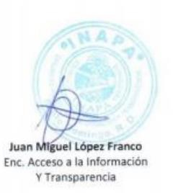
Oficina de Acceso a la Información y Transparencia

Informe Estadístico, Abril Mayo Junio 2021

